WV44W117
NOBLAND 봉제작업지시서 SEWING
UPDATED: | 28-Mar-23 | PSP'23, SVVW, WV44W117 CS
[ VIETNAM / INDONESIA ]

CONSTRUCTION
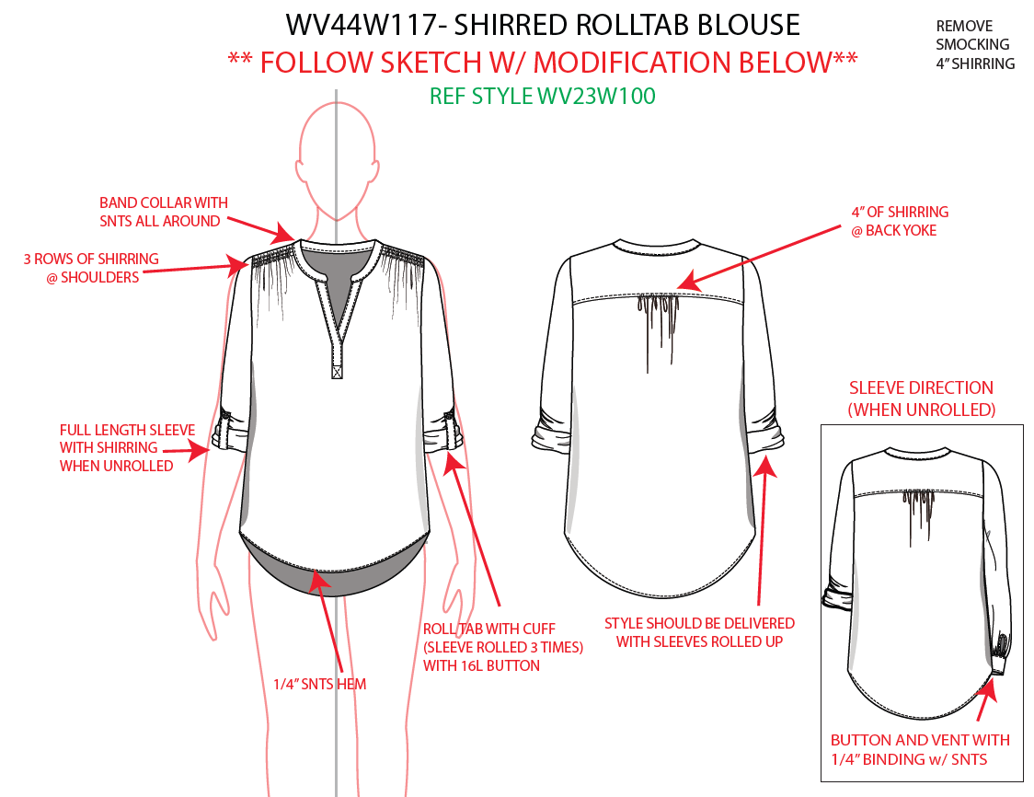

REMOVE SMOCKING 4" SHIRRING

REMOVE KNIFE PLEAT,
NO SHIRRING AT NECK LINE
BỎ LY GIỮA TRƯỚC, KHÔNG DÚN Ở CỔ
3/4" WIDE BAND COLLAR/ BẢN CỔ 3/4"
BAND COLLAR WITH SNTS ALL AROUND/ DIỄU MÍ XUNG QUANH BẢN CỔ

EDGE STITCH 4" OF SHIRRING @BACK YOKE
DÚN GIỮA SAU DƯỚI ĐÔ 4"
DIỄU 1KIM TRÊN ĐÔ
EDGE STITCH

3 ROWS OF SHIRRING @SHOULDER/ CÓ 3 ĐƯỜNG DÚN MAY VỚI CHỈ SMOCKING Ở VAI

BOX STITCH WIDTH 3/4" X HEIGHT 1"/ DIỄU HỘP 3/4" X 1"

FULL LENGTH SLEEVE WITH SHIRRING WHEN UNROLLED/ TAY CÓ ĐỘ DÚN KHI GẤP.

1/4" SNTS HEM
LAI MAY SẠCH DIỄU 1/4"
ROLL TAB W/ CUFF (SLV ROLLED 3 TIMES) W/ 16L BUTTON
GẤP MĂNG SÉT LÊN BA LẦN VỚI NÚT
**BINDING SHOULD BE MITERED.
STYLE SHOULD BE DELIVED W/ SLEEVES ROLLED UP/ TAY ĐƯỢC GẤP LÊN KHI GỬI
-BUTTON AND VENT WITH 1/4" BINDING W/ SNTS
TAY ÁO VỚI NÚT VÀ XẺ TAY VIỀN ẨN 1/4", VIỀN PHẢI NHẤN GÓC

SPEC
***Be careful Extended, relaxed spec

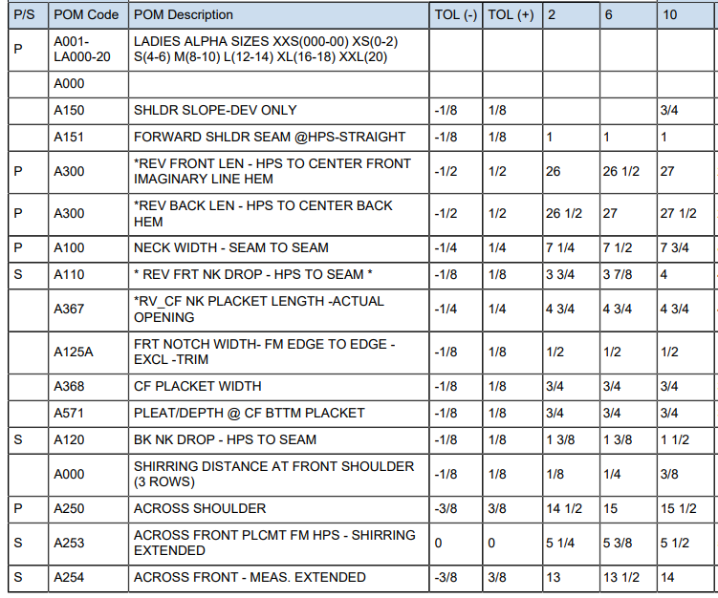

1 1/4"

27 1/4"

27 3/4"

1"

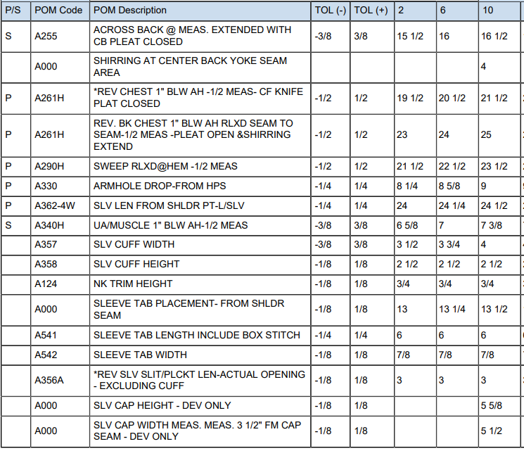
18 1/2"
15 1/4"
22"
23 5/8"
10"
4 1/8"
5 7/16
SPEC - W/O LINING

